Solicitud gráfica
 | Área: | Matemáticas |  |  | Fecha:
 | Grado: | 11 |  |  | Fecha:
 | Título del tema: | El área bajo la curva |  |  | ¿Cuaderno de estudio o recurso? | Recurso
 | Editor: | Adriana María Pachón |  |  | Motor del recurso | M101

 | Código guión o recurso: | MA_11_05_CO_REC170 | ← Para determinar este código, visite la hoja de Ayuda
 |  |  |  |  | ESPECIFICACIÓN DE ARCHIVOS A ENTREGAR
Núm. | Archivo Shutterstock o ruta en web | Imagen para: | Tipo | Ubicación de la imagen en el recurso M101 | Nombre imagen SMALL | Tamaño imagen SMALL | Nombre imagen ZOOM | Tamaño imagen ZOOM | Descripción | Observaciones
IMG01 | ÁreadeDerivada | Recurso M101 | Ilustración | Contenido | MA_11_05_CO_REC170_IMG01n.png | 286 x 286 px | MA_11_05_CO_REC170_IMG01a.png | 500 x 500 px | Área bajo la curva de la función g'(x)=3x^2, derivada de la función g(x)=x^3 | 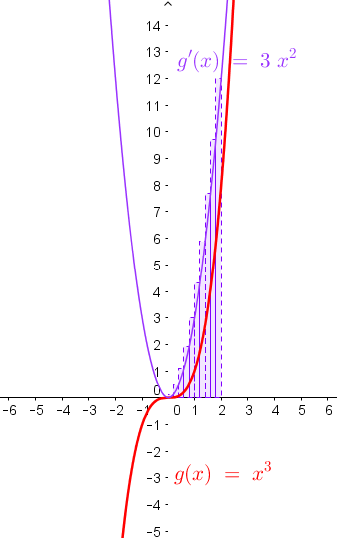
IMG02 | IntegralPeriódica | Recurso M101 | Ilustración | Contenido | MA_11_05_CO_REC170_IMG02n.png | 286 x 286 px | MA_11_05_CO_REC170_IMG02a.png | 500 x 500 px | 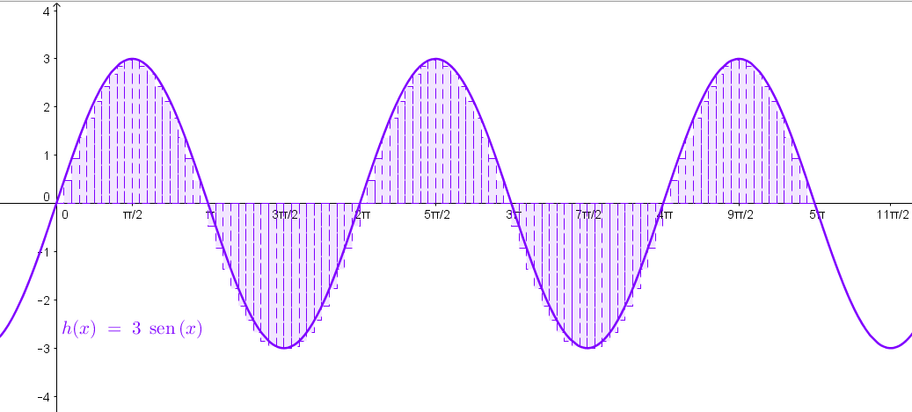 Área bajo la curva de la función h(x)=3sen(x), en el intervalo (0, 5\pi)

